Capítulo 1
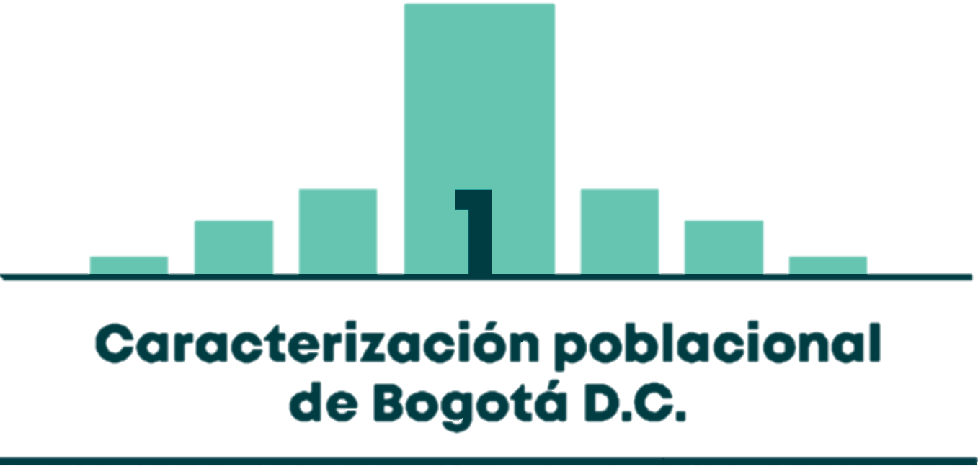

Mapa 1.1 | CANTIDAD TOTAL DE HABITANTES POR UPZ EN BOGOTÁ D.C.
Mapa 1.2 | DENSIDAD POBLACIONAL (HAB/KM2) POR UPZ EN BOGOTÁ D.C.
Tabla 1.1 | POBLACIÓN TOTAL, ÁREA URBANA Y DENSIDAD POBLACIONAL POR LOCALIDAD EN BOGOTÁ D.C.
Gráfico 1.1 | DISTRIBUCIÓN DE TODA LA POBLACIÓN Y HOGARES SEGÚN ESTRATO DE LA VIVIENDA
Tabla 1.2 | NÚMERO DE HABITANTES, DE HOGARES Y TASA DE PERSONAS POR HOGAR SEGÚN ESTRATO DE LA VIVIENDA

